Goodies n°1
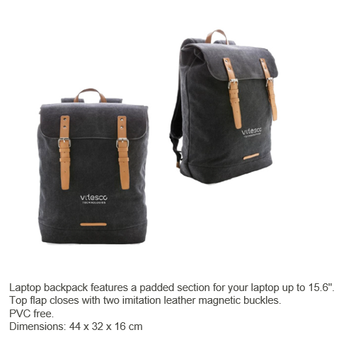

Goodies n°2
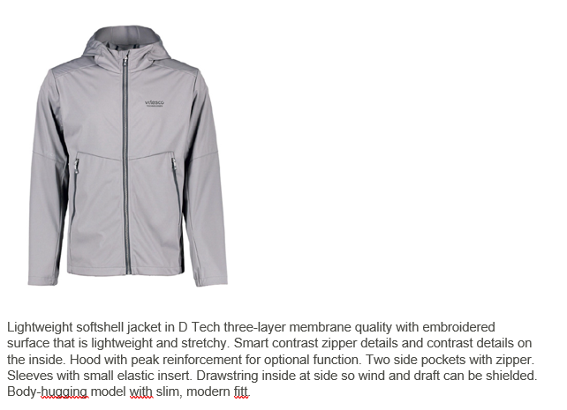

Goodies n°3
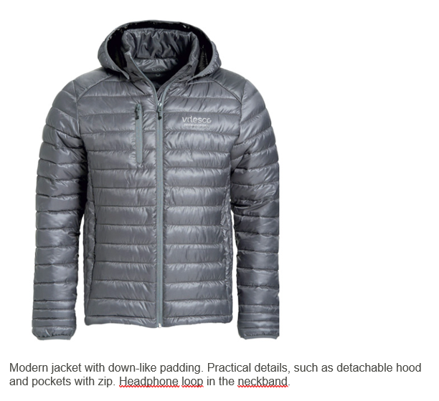

Goodies n°4
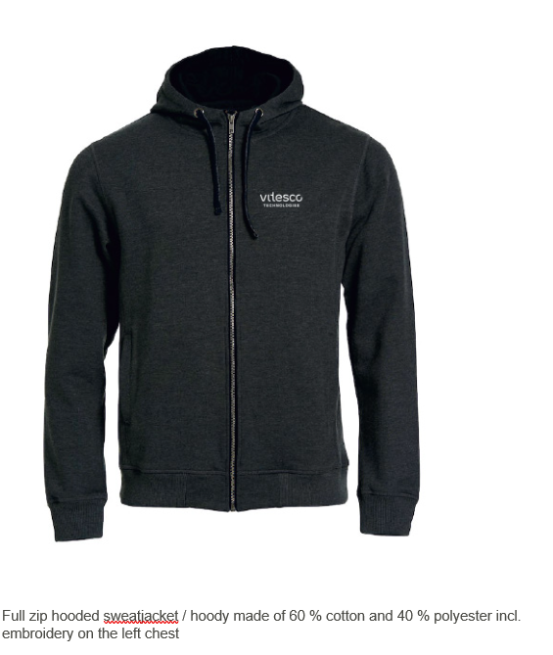

PDS
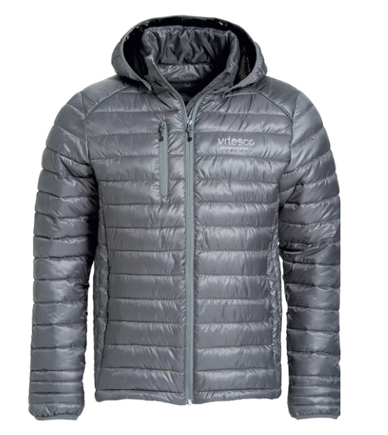
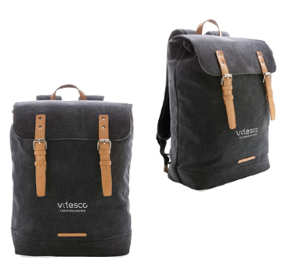
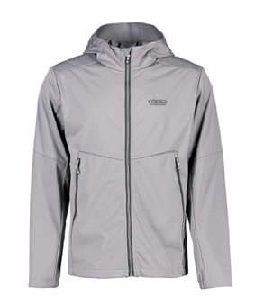
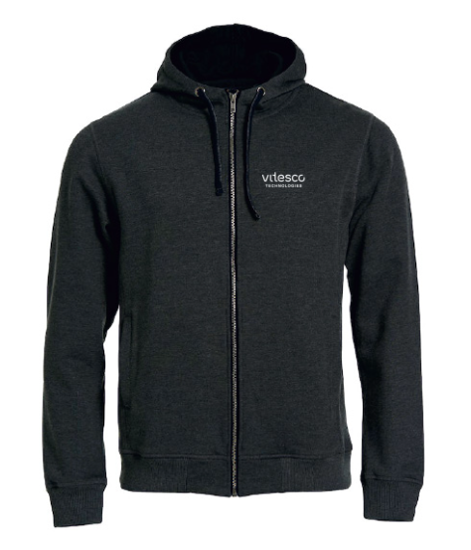
Indiquer la taille dans les cases si vous choississez un vêtement (goodies n°2, 3, 4)

 |  |  |  | Goodies 1 | Goodies 2 | Goodies 3 | Goodies 4
 |  |  |  | Laptop backpack | Lightweight softshell jacket | Modern jacket with down-like padding | Full zip hooded sweatjacket
 |  |  | 29

 |  |  | Exemple n°1 | x
 |  |  | Exemple n°2 |  |  | XL

 | P |  | Julien Couteaux
 |  |  | Stephane Eloy
 |  |  | Fabien Joseph
 |  |  | Jonathan Lorre
 |  |  | Julien Pascoal
 |  |  | Jonathan Paty
 |  |  | Thomas Monet
 |  | x | Yacine AOURIR
 |  | x | Rania Rejeb

 | D |  | Sylvain Castang
 |  |  | Hugues Delsahut
 |  |  | Camille Denert
 |  |  | Thomas Diouf
 |  |  | Nicolas Lamarque
 |  |  | Sana Zaghouani
 |  |  | Hao Wang |  | S
 |  | x | Louis Elie
 |  | x | Guillaume Pons
 |  | x | Clara Murillo |  | S
 |  | x | Yasmina SANGARE
 |  | x | Cassie MANEN
 |  | x | Abdelmalek RHAYOUTE

 | S |  | Jean-Luc Boyer
 |  |  | François Pelissier
 |  |  | Emmanuel Fonteneau
 |  |  | Romain Guienne
 |  | x | Zaier MOHAMED AYMEN
 |  | x | Wafaa EL BATCHY

 |  |  | Julien Baylac

